2018_data
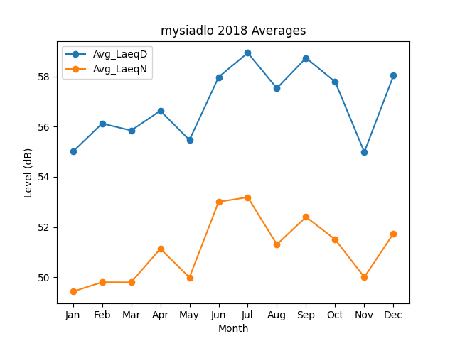
Month | Avg_LaeqD | Avg_LaeqN
1 | 55.007774447 | 49.422230348
2 | 56.130178437 | 49.79519148
3 | 55.853561045 | 49.79297732
4 | 56.639933046 | 51.130931695
5 | 55.471725949 | 49.98587873
6 | 57.984336665 | 53.004235503
7 | 58.9517365 | 53.186797145
8 | 57.539110293 | 51.304608351
9 | 58.749423953 | 52.399044561
10 | 57.793832143 | 51.500533686
11 | 54.990885321 | 49.995917428
12 | 58.044836201 | 51.739819318

